关系图
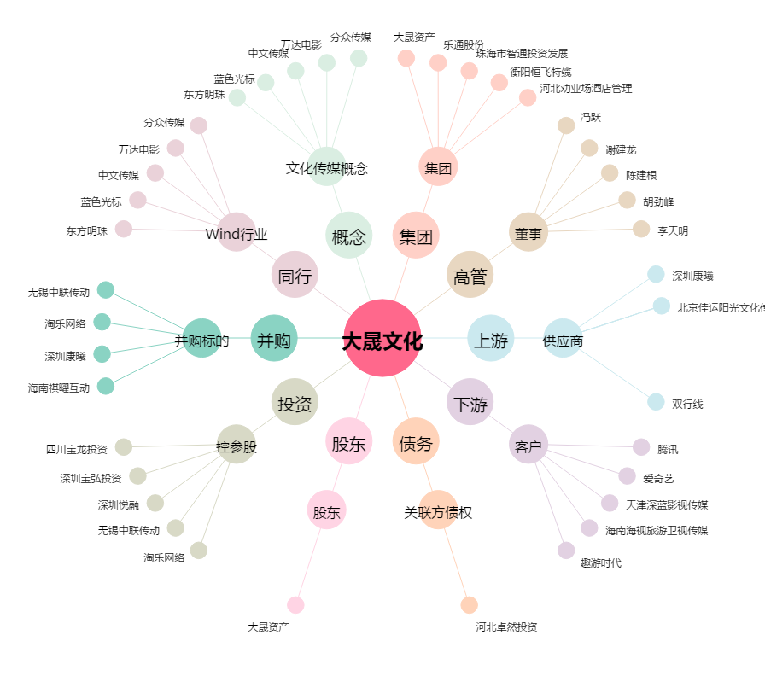
大晟文化[600892.SH] - 关系概览图

